Sheet1
NFI-3 (2011-2013): Table 1.1.7 Waldkategorien [ha]

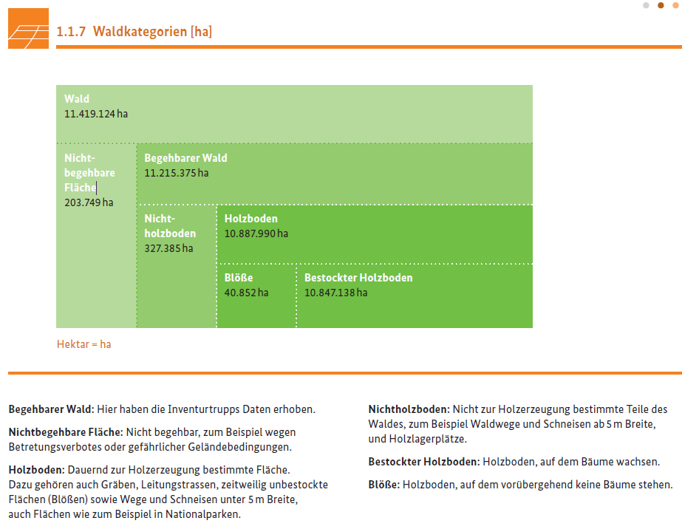

Source: NFI - Report: Ergebnisse der Bundeswaldinventur 2012, Chapter 1.1.7, page 10, (https://www.bundeswaldinventur.de/fileadmin/SITE_MASTER/content/Downloads/BMEL_BWI_Bericht_Ergebnisse_2012_RZ02_web-4.pdf)

